таб_дан.
условия | тарифы | скидка | количество часов
за минуту | 10 | 19 | 1 | 2 | 3 | 4 | 5 | 6 | 7 | 8 | 9
кол-во | 2 | 5.0% | 9.5 | 19 | 28.5 | 38 | 47.5 | 57 | 66.5 | 76 | 85.5
скидка | 5% | 7.5% | 9.25 | 18.5 | 27.75 | 37 | 46.25 | 55.5 | 64.75 | 74 | 83.25
 |  | 10.0% | 9 | 18 | 27 | 36 | 45 | 54 | 63 | 72 | 81
правила изначальные |  | 12.5% | 8.75 | 17.5 | 26.25 | 35 | 43.75 | 52.5 | 61.25 | 70 | 78.75
 |  | 15.0% | 8.5 | 17 | 25.5 | 34 | 42.5 | 51 | 59.5 | 68 | 76.5
 |  | 17.5% | 8.25 | 16.5 | 24.75 | 33 | 41.25 | 49.5 | 57.75 | 66 | 74.25
 |  | 20.0% | 8 | 16 | 24 | 32 | 40 | 48 | 56 | 64 | 72
 |  | 22.5% | 7.75 | 15.5 | 23.25 | 31 | 38.75 | 46.5 | 54.25 | 62 | 69.75
 |  | 25.0% | 7.5 | 15 | 22.5 | 30 | 37.5 | 45 | 52.5 | 60 | 67.5
 |  |  | рабочий расчет по критериям столбцам и строкам

 |  |  |  | цель инструмент "Анализ что если " - таблица данных
 |  | нам нужно создать таблицу по условию и получения данных при изменении условия
 |  | 1 | в отдельной таб условные обозначения
 |  | 2 | создаем вторую таблицу с разным кол-вом часов и разное кол-во скидок
 |  | 3 | создаем формулу в углу таблицы на основании условных обозначений
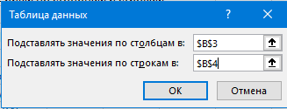
 |  |  |  | "=B2*B3*(1-B4)
 |  |  | для заполнения данных во всей таблице
 |  | 4 | выделяем диапазон D2:M11 (D31:N40)
 |  | 5 | Данные-Анализ что если-таблица данных
 |  | 6 | в окне- подставляя значения по столбца = из условия B3 (B32)
 |  | 7 |  | подставля значения по строкам = из условия B4 (B33)
 |  | 8 | автоматически заполнит таблицу данными
 |  | 9 | Если будем менять данные в условной таблице будет менятся вся таблица

 |  |  | "=B31*B32*(1-B33)
 |  |  |  |  | чистая таблица
условия | тарифы | скидка | количество часов
за минуту | 200 | 380 | 1 | 2 | 3 | 4 | 5 | 6 | 7 | 8 | 9 | 10
кол-во | 2 | 5.0% | 190 | 380 | 570 | 760 | 950 | 1140 | 1330 | 1520 | 1710 | 1900
скидка | 5% | 7.5% | 185 | 370 | 555 | 740 | 925 | 1110 | 1295 | 1480 | 1665 | 1850
 |  | 10.0% | 180 | 360 | 540 | 720 | 900 | 1080 | 1260 | 1440 | 1620 | 1800
 |  | 12.5% | 175 | 350 | 525 | 700 | 875 | 1050 | 1225 | 1400 | 1575 | 1750
 |  | 15.0% | 170 | 340 | 510 | 680 | 850 | 1020 | 1190 | 1360 | 1530 | 1700
 |  | 17.5% | 165 | 330 | 495 | 660 | 825 | 990 | 1155 | 1320 | 1485 | 1650
 |  | 20.0% | 160 | 320 | 480 | 640 | 800 | 960 | 1120 | 1280 | 1440 | 1600
 |  | 22.5% | 155 | 310 | 465 | 620 | 775 | 930 | 1085 | 1240 | 1395 | 1550
 |  | 25.0% | 150 | 300 | 450 | 600 | 750 | 900 | 1050 | 1200 | 1350 | 1500

подбор
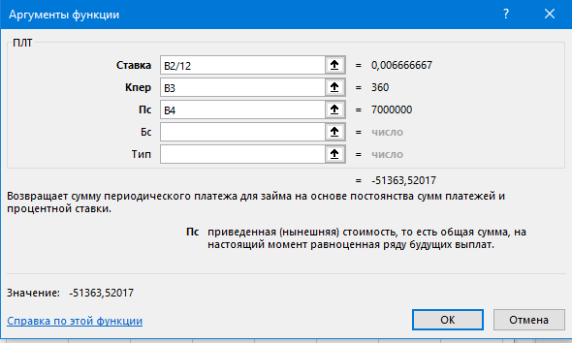
 |  |  |  | цель инструмент "Анализ что если " - Подбор параметров
процент | 8% | 8% | 7%
кол-во | 360 | 360 | 360 | поможет в вопросе какую переменную надо изменить чтобы получить желаемый результат
цена | 7,000,000 | 6,132,757 | 7,000,000 | у нас есть: процент платежа, кол-во месяцев, цена квартиры для платежа используем формулу =ПЛТ(B2/12;B3;-B4)
платеж | 51,364 | 45,000 | 45,000 | хотим определить какую квартиру купить если платить можем в месяц только 45000
 | "=ПЛТ(B2/12;B3;-B4) |  |  | 1 | выделяем ячейку платежей В5
 | по умолчанию | платеж, 45000, цена | платеж 45000, процент | 2 | Данные- В группе “Прогноз-Анализ «что если» - Подбор параметра…”.
 |  |  |  | 3 | Установить в ячейке: платеж С5 = Выберите ячейку, которую нужно изменить
 |  |  |  | 4 | Значение: 45000 = Введите желаемое значение
 |  |  |  | 5 | Изменяя ячейку: цена С4 =Выберите ячейку, значение которой нужно изменить, чтобы достичь цели
 |  |  |  | 6 | Нажмите “ОК”.
 |  |  |  | Excel автоматически изменит значение в ячейке
применить : при распределении
 | бюджета где есть ограничения |  |  | хотим определить какой % искать в банках ,чтобы купить квартиру за 7 000 000 при платежах 45 000
 |  |  |  | 1 | выделяем ячейку платежей D5
 |  |  |  | 2 | Данные- В группе “Прогноз-Анализ «что если» - Подбор параметра…”.
 |  |  |  | 3 | Установить в ячейке: платеж D5 = Выберите ячейку, которую нужно изменить
 |  |  |  | 4 | Значение: -45000 = Введите желаемое значение
 |  |  |  | 5 | Изменяя ячейку: цена D2 =Выберите ячейку, значение которой нужно изменить, чтобы достичь цели
 |  |  |  | 6 | Нажмите “ОК”.
 |  |  |  | но проверяйте % чтоб не было округления

диспечер
 | Значение | цель инструмент "Анализ что если " - диспечер сценариев
Цена за единицу | 1200 |  | 1. Данные-Анализ «что если» - Диспетчер сценариев….
Количество проданных единиц | 150 |  | Шаг 2: Добавить…:
Себестоимость единицы | 500 |  |  | Имя сценария: “Оптимистичный”.
Расходы на рекламу | 8000 |  |  | Изменяемые ячейки: B2, B3, B4 и B5 = B2:B5 -ячейки, которые будут меняться
Прибыль | 97000 |  |  | ОК
"=(B2*B3)-(B4*B3)-B5 |  |  |  | 2. В окне “Значения сценария” введите значения для ячеек B2, B3, B4 и B5 в оптимистичном сценарии:
 |  |  |  | · Цена за единицу (B2): 1200
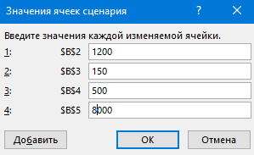
 |  |  |  | ·
 |  |  |  | Количество проданных единиц (B3): 150
 |  |  |  | · Себестоимость единицы (B4): 500
 |  |  |  | · Расходы на рекламу (B5): 8000
 |  |  |  | · Добавить
 |  |  | 3. Повторите шаги 2 и 3 для создания сценариев “Пессимистичный” и “Реалистичный”,
 |  |  |  | Пессимистичный:
 |  |  |  | §
 |  |  |  | Цена за единицу (B2): 800
 |  |  |  | § Количество проданных единиц (B3): 80
 |  |  |  | § Себестоимость единицы (B4): 700
 |  |  |  | § Расходы на рекламу (B5): 12000
 |  |  |  | §
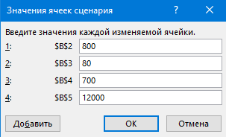
 |  |  |  | Реалистичный:
 |  |  |  | § Цена за единицу (B2): 1000
 |  |  |  | § Количество проданных единиц (B3): 100
 |  |  |  | § Себестоимость единицы (B4): 600
 |  |  |  | § Расходы на рекламу (B5): 10000
 |  |  |  | После ввода последнего сценария нажмите “ОК”.
 |  |  | Шаг 3: Просмотр и сравнение сценариев

 |  |  |  | 1. В окне “Диспетчер сценариев” выберите сценарий, который хотите посмотреть (например, “Оптимистичный”).
 |  |  |  | 2. для просмотра -“Вывести”.Результат = пересчитает прибыль (ячейка B6).
 |  |  |  | 3. сравнить все сценарии одновременно,-кнопку “Отчет…” тип отчета Сводный отчет по сценариям или Структуру

Л_пр_результат
 | Объем продаж | Прогноз(Объем продаж)
 | 120000
 | 135000
 | 150000
 | 140000
 | 160000
 | 175000
 | 190000
 | 180000
 | 200000
 | 210000
 | 225000
 | 240000
 |  | 242809.11936
 |  | 253045.92894
 |  | 263282.73853
 |  | 273519.54812
 |  | 283756.35771
 |  | 293993.1673
Дата | Объем продаж | Прогноз(Объем продаж) | Доверительный интервал(Объем продаж) | Статистика | Значение
2023-01-01 | 120000 |  |  | Alpha | 0.00
2023-02-01 | 135000 |  |  | Beta | 0.00
2023-03-01 | 150000 |  |  | Gamma | 0.00
2023-04-01 | 140000 |  |  | MASE | 0.25
2023-05-01 | 160000 |  |  | SMAPE | 0.02
2023-06-01 | 175000 |  |  | MAE | 3,523.82
2023-07-01 | 190000 |  |  | RMSE | 4,197.83
2023-08-01 | 180000
2023-09-01 | 200000
2023-10-01 | 210000
2023-11-01 | 225000
2023-12-01 | 240000
2024-01-01 |  | 242809.11936 | 12960.981705
2024-02-01 |  | 253045.92894 | 12961.04003
2024-03-01 |  | 263282.73853 | 12961.143717
2024-04-01 |  | 273519.54812 | 12961.305726
2024-05-01 |  | 283756.35771 | 12961.539016
2024-06-01 |  | 293993.1673 | 12961.856542

